2023年度后勤保障物资预购单
附件2：
更换学院南区小田径场排水沟盖板采购清单
序号 | 采购项目名称 | 规格 |  |  | 单位 | 数量 | 备注
 |  | 尺寸（长*宽*高） | 材质 | 承重级别
1 | 球墨铸铁盖板（含安装、辅材） | 400mm*600mm*50mm | 球墨铸铁 | EN124-C250(可承受250kN/25吨负载) | 块 | 517
2 | 球墨铸铁盖板（含安装、辅材） | 400mm*600mm*50mm | 球墨铸铁 | EN124-C250(可承受250kN/25吨负载) | 块 | 1834
3 | 拆除、清运旧盖板 | / | / | / | 项 | 1
物资样品规格、参数图片
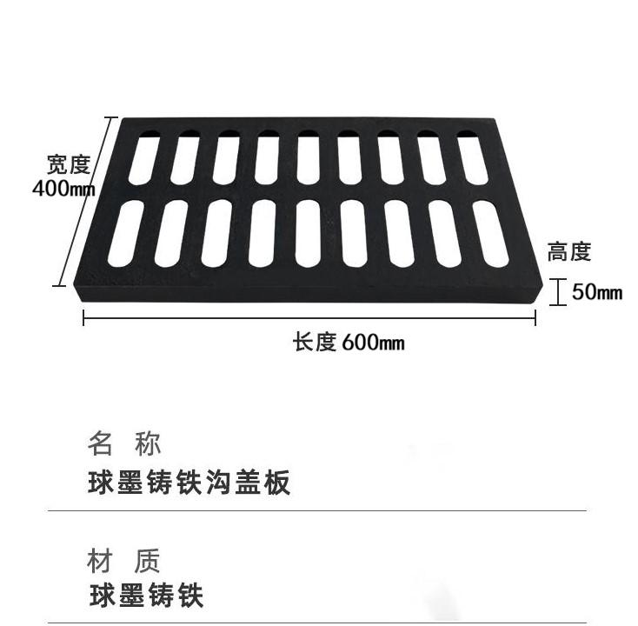 |  |  |  | 